표지
Publisher Website Project

Taemin’s Portfolio

Document Name | Document Version | Last Updated | Author

테스트케이스 | 0.1 | 2020-09-07 | 하 태민

회원가입
[회원가입]
Test Scenario Specification Form

 | 페이지 ID | 파일명 | 작성자 | 작성일 | 리뷰 | 리뷰일 | 수행자 | 수행일
 | PS-front-info | join_form.jsp | 하 태민 | 2020.09.07

테스트 대상 상세 :
회원가입 페이지에 대해서 테스트를 진행한다. 1. 아이디, 이메일, 비밀번호가 정상적으로 입력되고 데이터베이스로 값이 넘어가는지 확인한다.
테스트 시나리오 목적 :
회원가입 페이지에서 데이터를 입력 후, 정상적으로 회원 가입이 되는지 파악한다.
가정 및 필요사항 :
1. 데이터베이스에는 관리자 외 존재하는 데이터가 없다. 2. 아이디는 5글자에서 11글자 사이, 이메일은 최대 50자, 비밀번호는 8글자에서 20글자 사이로 작성한다. 3. 중복확인 버튼은 Javascript으로만 기능구현이 되어 있으며, 중복확인을 하지 않는 경우 회원가입이 불가능 하다.

STEP (ID) | 테스트 항목 |  |  | 기대결과 |  | 실제결과 |  | 비고
PS-info-01 | [아이디][이메일][비밀번호][비밀번호확인]의 값을 입력하고 DB에 값이 정상적으로 입력되는지 여부 1. [아이디] 값을 입력 후, 중복 확인 버튼 클릭. 2. [이메일] 값을 입력 후, 중복 확인 버튼 클릭. 3. [비밀번호] 값을 입력. 4. [비밀번호 확인] 값을 입력. |  |  | 회원가입이 정상적으로 이루어지면, 회원가입을 축하한다는Alert 팝업 창이 뜨고 join_ok.jsp 페이지로 이동한다. DB에는 정상적으로 값이 입력된다. |  | PASS
 | 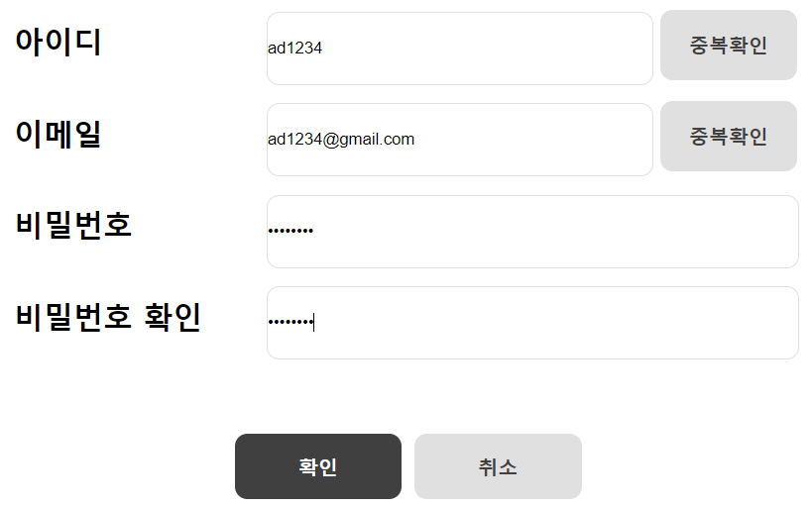 |  |  | 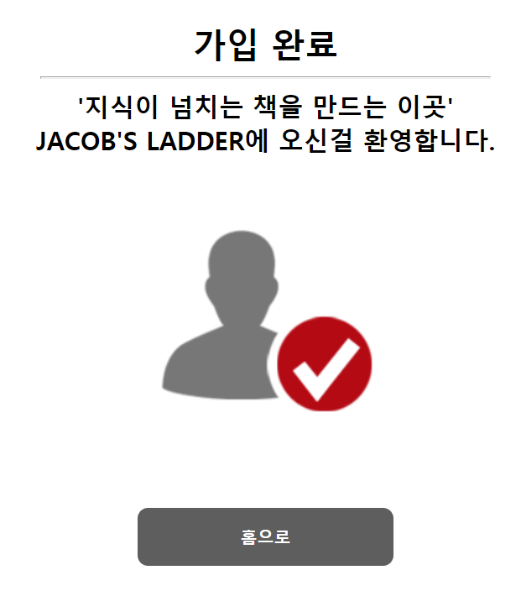
PS-info-02 | 형식에 맞지 않는 [아이디][이메일][비밀번호][비밀번호 확인]의 값을 입력하고 DB에 값이 정상적으로 입력되는지 여부 1. [아이디] 값을 입력 후, 중복 확인 버튼 클릭. 2. [이메일] 값을 입력 후, 중복 확인 버튼 클릭. 3. [비밀번호] 값을 입력. 4. [비밀번호 확인] 값을 입력. |  |  | 아이디 5~11자, 이메일 최대 50자, 비밀번호 8~20자 형식을 지키지 않을 경우 정상적으로 회원가입이 안됨. |  | FAIL
 | 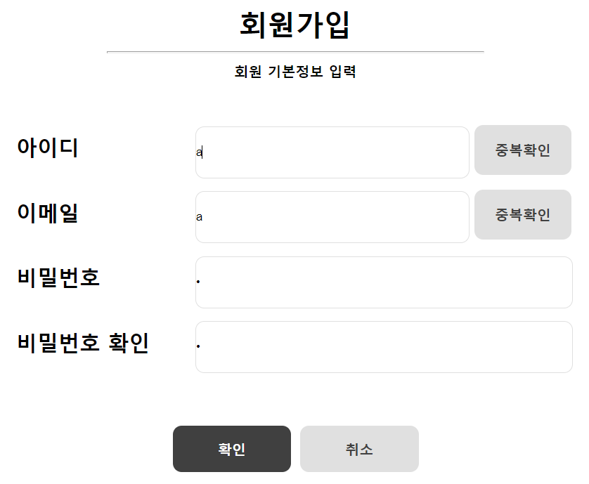 |  |  | 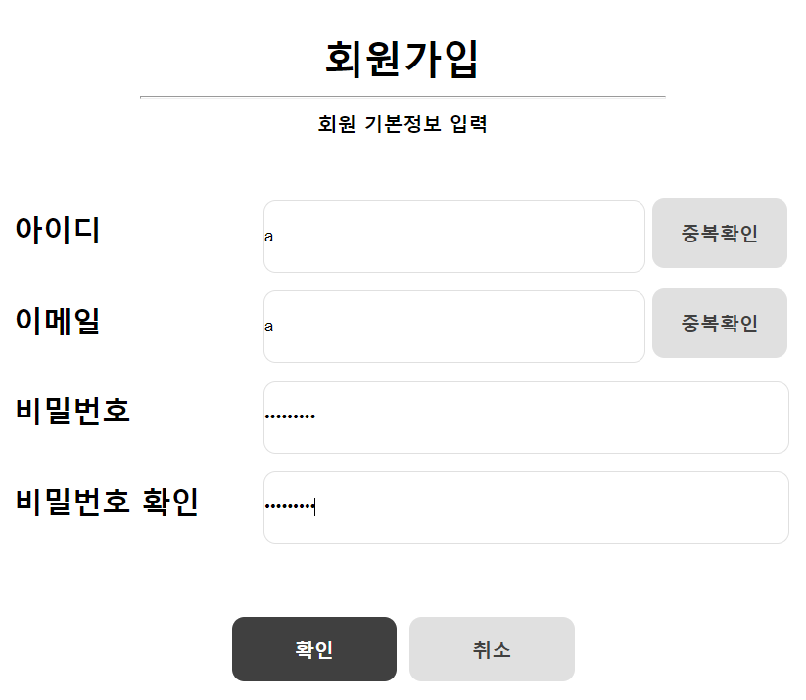

로그인
[로그인]
Test Scenario Specification Form

 | 페이지 ID | 파일명 | 작성자 | 작성일 | 리뷰 | 리뷰일 | 수행자 | 수행일
 | PS-front-sign | login_form.jsp | 하 태민 | 2020.09.07

테스트 대상 상세 :
로그인 페이지 영역에 대한 두 가지 흐름에 대한 테스트를 진행함. 1. 아이디 및 비밀번호 입력란이 비어있는가. 2. 아이디 및 비밀번호가 맞는가.
테스트 시나리오 목적 :
로그인 페이지 화면에서 아이디 및 비밀번호가 제대로 입력이 되어있는지를 확인하고, 그 이후에 메인페이지로 넘어가는지를 확인함.
가정 및 필요사항 :
1. 데이터베이스에 해당 데이터가 존재한다고 가정함. LOG_A={ad1234, ad1234@gmail.com, 12121212, 20/08/27, Y}, LOG_B={as1234, as1234@naver.com, 12345678, 20/08/27, Y} 2. 아이디는 5글자에서 11글자 사이, 비밀번호는 8글자에서 20글자 사이로 작성한다.

STEP (ID) | 테스트 항목 |  |  | 기대결과 |  | 실제결과 |  | 비고
PS-sing-01 | [아이디]와 [비밀번호]에 LOG_A 값을 입력하고 로그인이 되는지 여부. 1. 아이디에 LOG_A의 아이디 값을 입력. 2. 비밀번호에 LOG_A의 비밀번호 값을 입력. |  |  | 로그인이 정상적으로 되어 index.jsp 페이지로로 이동. |  | PASS
 | 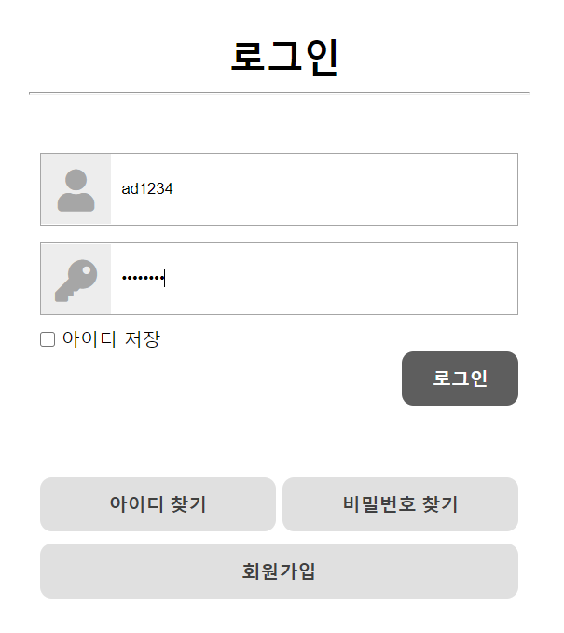 |  |  | 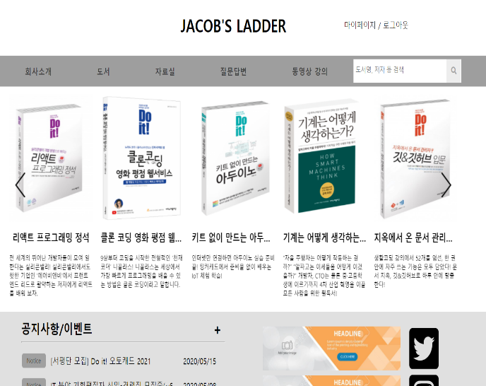
PS-sing-02 | [아이디]와 [비밀번호]에 LOG_A 의 아이디를 입력하고, 비밀번호를 다른 값을 입력했을 때 로그인이 되는지 여부. 1. 아이디에 LOG_A의 아이디 값을 입력. 2. 비밀번호에 LOG_A의 비밀번호 값을 입력. |  |  | 로그인이 실패하여, login_fail.jsp 페이지로 이동. |  | PASS
 |  |  |  | 